Задание 1
Задание 1: Создать страницу в Confluence с набором верхнеуровневых проверок (чек-лист) для тестирования веб-приложения (можно взять страницу "Вебинары" платформы ГБ) в нескольких браузерах (Chrome, Firefox, IE, Safari). Приложите скриншот созданного чек-листа. Один из примеров оформления приложен ниже

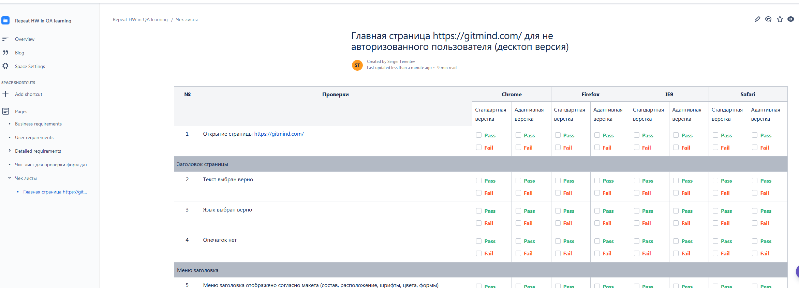
 | Место для скриншота чек-листа

Задание 3
Задание 3* (необязательное). Внести тест-кейсы в TestIT в проект (название проекта уточнить у преподавателя). Приложить скриншот Преподавателю: - Необходимо создать проект в TestIT

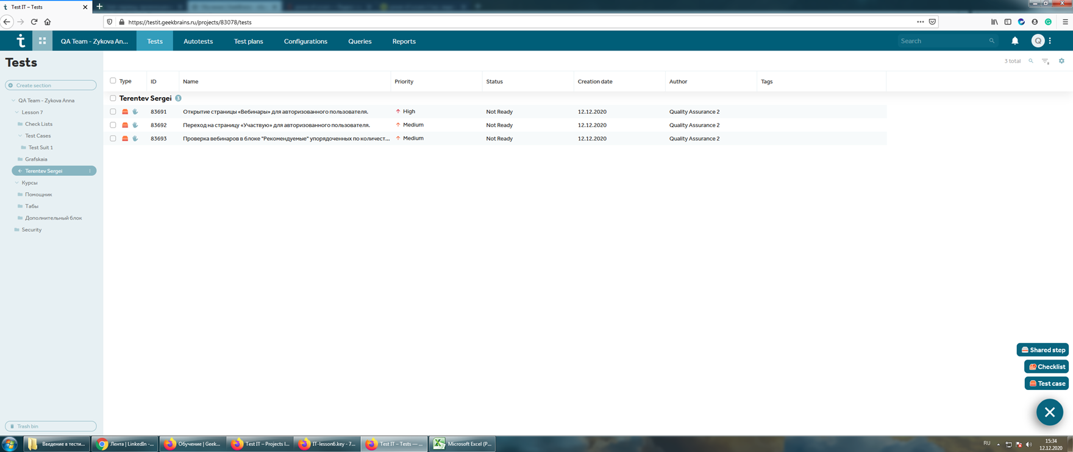 Место для скриншота чек-листа

